报价单
深圳欧米智能科技有限公司
报价单
文件编号：2024122009 |  |  | 文件日期：2024.12.20
硬件方案报价
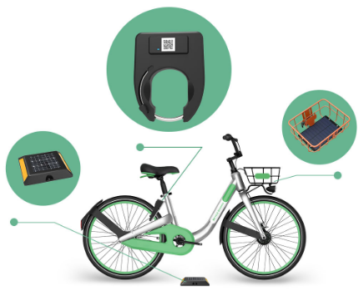 共享单车方案一：智能马蹄锁方案
序号 | 项目名称 | 图片 | 描述 | 样品价格 | 1000个以上数量单价
1 | 马蹄锁 |  | 4G+蓝牙+GPS 澳洲版本 内置电池8000毫安 用于单车 | 89.04 USD/个 | 59USd/个
2 | 太阳能板 |  | 5W6V | 7.95USD/个 | 7.95USD/个
3 | 充电器 |  | 6V3A 美规 | 4.11USD/个 | 4.11USD/个
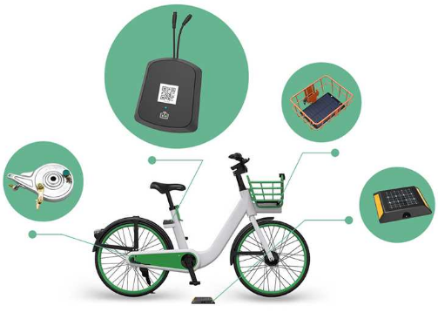 共享单车方案二：IOT中控+轮毂锁方案
序号 | 项目名称 | 图片 | 描述 | 样品价格 | 1000个以上数量单价
1 | 136 IOT |  | 4G+蓝牙+GPS 澳洲版本 内置电池8000毫安 用于单车 | 71.23USD/个 | 44.93USD/个
2 | 轮毂锁 | 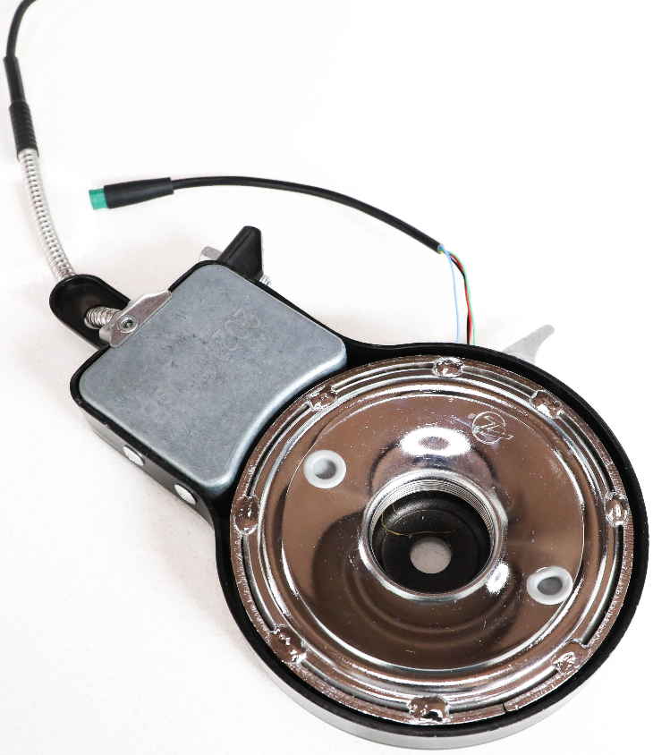 | 串口 | 13.70USD/个 | 13.70USD/个
3 | 太阳能板 |  | 5W6V | 7.95USD/个 | 7.95USD/个
4 | 充电器 |  | 6V3A 美规 | 4.11USD/个 | 4.11USD/个
APP功能描述

软件方案报价
序号 | 项目名称 | 配置描述 |  | 类型 | 一整套开发报价
1 | 欧米共享APP | 1.含IOS 和android(Omniride）2个App版本； 2.客户后台管理系统PC端； 3.数据库； 4.大数据看板； 5.服务器。 |  | App租赁费用 | 1.开户费：5000USD一次性收取。 2.月租 ： 数量 <100 1000USD/月。 数量 >=100pcs 10USD/月/台。
 |  |  |  | App开发费用 | 62000USD

备注：
1.以上报价均含税。 2.报价有效期为30天。 3.付款方式：样品全款付齐。 批量货先付50%预付款+50%尾款。 4.交期：样品付款后5个工作日左右。 批量货交期是付款后40天左右。 软件交期是付款后30天给出版给客户测试。

